Sheet1
入库清单 |  |  |  |  | 箱单信息
义乌新库房地址：雪峰西路751号（高德导航义乌华鼎锦纶股份有限公司院里）接货电话：18072363466 上班时间：早8.30到晚19点， 收货人（客户代码CZ3187） |  |  | 客户代码:CZ3187
 |  |  | 运输方式:TIR卡航

 |  |  | CZ3187-0513-9

序号 | 产品信息 | 外箱箱唛 |  | 数量 | 图片 | 重量 | 体积 | 产品名 | 材质
1 | 31972-Y07U0002-B03 60*90双面海报架114*10*5 PR2605130090 90套 | CZ3187-0513-9/1 |  | 10 | 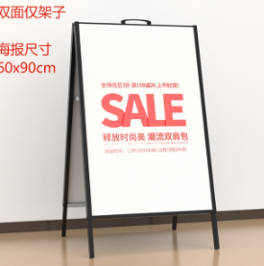 | 209 | 0.86 | 海报架 | 金属
 |  | CZ3187-0513-9/2 |  | 10
 |  | CZ3187-0513-9/3 |  | 10
 |  | CZ3187-0513-9/4 |  | 10
 |  | CZ3187-0513-9/5 |  | 10
 |  | CZ3187-0513-9/6 |  | 10
 |  | CZ3187-0513-9/7 |  | 10
 |  | CZ3187-0513-9/8 |  | 10
 |  | CZ3187-0513-9/9 |  | 10

 |  |  |  |  |  | 总重量 | 总体积 | 密度
 |  |  |  |  |  | 209 | 0.86 | 243.02

